Trang_bìa
Posts and Telecommunications Institute of Technology |  |  |  |  |  |  | Thiết kế |  | Tài liệu phát triển |  | Tên hệ thống |  |  | Website Sneakers |  |  |  | Người tạo |  | TT.Vy | Ngày tạo |  | 27/09/2023
 |  |  |  |  |  |  |  |  |  |  |  |  |  |  |  |  |  | Người cập nhật |  |  | Ngày cập nhật
 |  |  |  |  |  |  |  |  |  |  | Màn hình (ID) |  |  | Update_Info |  | Màn hình (Tên) |  | Cập nhật thông tin cá nhân

 | WEBSITE SNEAKERS Tài liệu phát triển hệ thống

 | Version 0.0

 |  |  |  |  |  |  |  |  |  | 1. Mục đích |  |  |  | 7. Giao diện màn hình
 |  |  |  |  |  |  |  |  |  | 2. Giới hạn hoạt động |  |  |  | 8. Danh sách hạng mục
 |  |  |  |  |  |  |  |  |  | 3. Giới hạn hệ thống |  |  |  | 9. Khái quát chức năng
 |  |  |  |  |  |  |  |  |  | 4. Chức năng liên quan |  |  |  | 10. Xử lý chi tiết
 |  |  |  |  |  |  |  |  |  | 5. Không bao gồm
 |  |  |  |  |  |  |  |  |  | 6. Sơ đồ

Posts and Telecommunications Institute of Technology |  |  |  |  |  |  | Thiết kế |  | Tài liệu phát triển |  | Tên hệ thống |  |  | Website Sneakers |  |  |  | Người tạo |  | TT.Vy | Ngày tạo |  | 27/09/2023
 |  |  |  |  |  |  |  |  |  |  |  |  |  |  |  |  |  | Người cập nhật |  |  | Ngày cập nhật
 |  |  |  |  |  |  |  |  |  |  | Màn hình (ID) |  |  | Update_Info |  | Màn hình (Tên) |  | Cập nhật thông cá nhân

 | Lịch sử chỉnh sửa

 | Ver |  | Ngày cập nhật |  |  | Nội dung cập nhật |  |  |  |  |  |  |  | Người cập nhật
 |  |  |  |  |  |  |  |  |  |  |  |  |  |  | Ngày duyệt |  | Người duyệt |  | Ngày duyệt |  |  | Người duyệt
 | 1 |  | 27/09/2023 |  |  | Tạo mới |  |  |  |  |  |  |  | TT.Vy

Posts and Telecommunications Institute of Technology |  |  |  |  |  |  | Thiết kế |  | Tài liệu phát triển |  | Tên hệ thống |  |  | Website Sneakers |  |  |  | Người tạo |  | TT.Vy | Ngày tạo |  | 27/09/2023
 |  |  |  |  |  |  |  |  |  |  |  |  |  |  |  |  |  | Người cập nhật |  |  | Ngày cập nhật
 |  |  |  |  |  |  |  |  |  |  | Màn hình (ID) |  |  | Update_Info |  | Màn hình (Tên) |  | Cập nhật thông tin cá nhân

 | 1. Mục đích
 |  | - Dùng để khách hàng cập nhật lại thông tin cá nhân cá nhân (họ, tên, số điện thoại)
 |  | - Người dùng có thể xem các thông tin cá nhân, điểm tích lũy và hạng thành viên hiện tại
 |  | - Sau khi chọn button update profile
 |  |  | + Trường hợp phát sinh lỗi, hệ thống sẽ thông báo lỗi cho người dùng tại màn hình này.
 |  |  | + Nếu cập nhật dữ liệu thành công, hệ thống sẽ hiển thị thông báo update thành công

 | 2. Giới hạn hoạt động
 |  | Không có

 | 3. Giới hạn hệ thống
 |  | Không có

 | 4. Chức năng liên quan
 |  | Lấy ảnh từ Device

 | 5. Không bao gồm
 |  | Không có

Posts and Telecommunications Institute of Technology |  |  |  |  |  |  | Thiết kế |  | Tài liệu phát triển |  | Tên hệ thống |  |  | Website Sneakers |  |  |  | Người tạo |  | TT.Vy | Ngày tạo |  | 27/09/2023
 |  |  |  |  |  |  |  |  |  |  |  |  |  |  |  |  |  | Người cập nhật |  |  | Ngày cập nhật
 |  |  |  |  |  |  |  |  |  |  | Màn hình (ID) |  |  | Update_Info |  | Màn hình (Tên) |  | Cập nhật thông tin cá nhân

Màn hình cập nhật thông tin
 | 6. Sơ đồ

Khởi động
hệ thống

Màn hình chính

Account
Staff
Role

 | Table

 |  |  | № | Loại | Tên |  |  |  |  |  |  | I/O | Ghi Chú
 |  |  | 1 | M | Staff |  |  | Table quản lý thông tin nhân viên |  |  |  | I/O
 |  |  | 2 | M | Account |  |  | Table chứa thông tin tài khoản |  |  |  | I
 |  |  | 4 | M | Role |  |  | Table chứa quyền tài khoản |  |  |  | I
 |  |  | 5
 |  |  | 6
 |  |  | 7
 |  |  | 8
 |  |  | 9
 |  |  | 10

 |  |  |  | ※ Loại (M: Master / T: Transaction table / Ⅰ: INI file / W: work table / V: view / S: stored procedures / L: SQL loader / F: file)

Thiết_kế
Posts and Telecommunications Institute of Technology |  |  |  | Thiết kế |  | Tài liệu phát triển |  |  |  |  | Tên hệ thống |  | Website Sneakers |  |  | Người tạo | TT.Vy | Ngày tạo | 27/09/2023
 |  |  |  |  |  |  |  |  |  |  |  |  |  |  |  | Người cập nhật |  | Ngày cập nhật
 |  |  |  |  |  |  |  |  |  |  | Màn hình (ID) |  | Update_Info |  | Màn hình (Tên) | Cập nhật thông tin cá nhân

 | 7. Giao diện
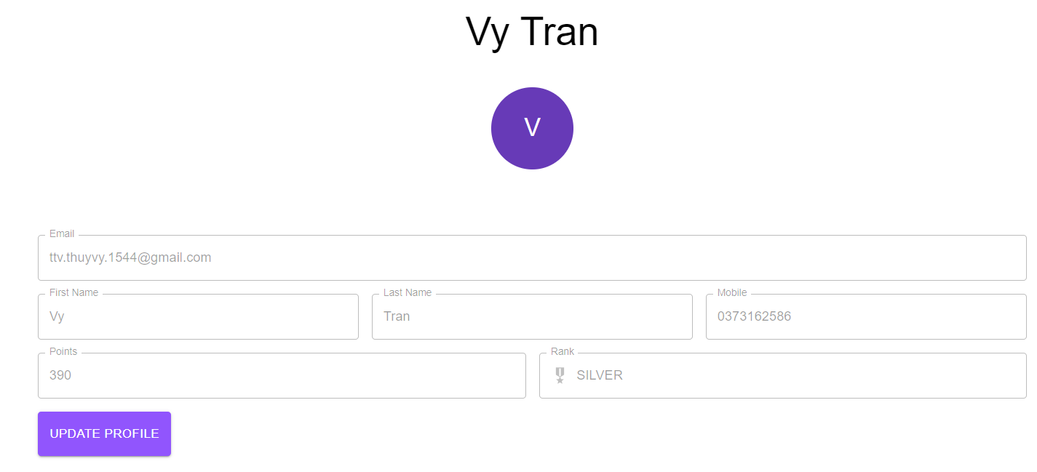
Ảnh đại diện

Thông tin của người dùng

Button sửa thông tin

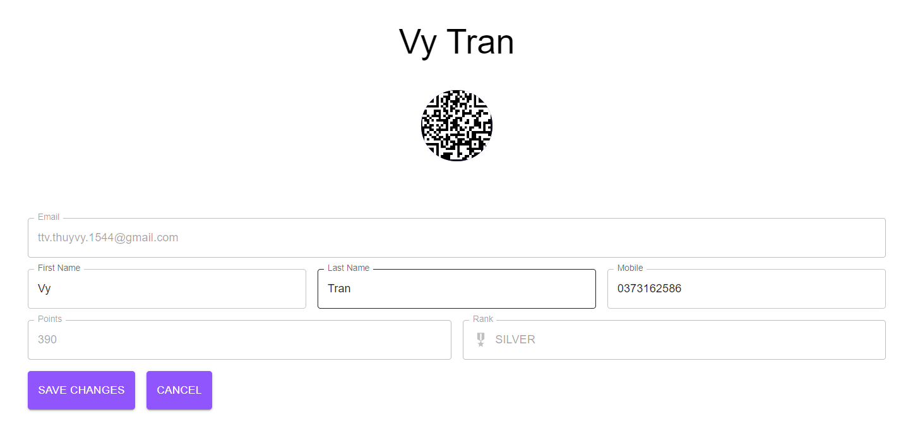

Ảnh đại diện đã sửa

Button lưu thông tin chỉnh sửa

Posts and Telecommunications Institute of Technology |  |  |  | Thiết kế |  | Tài liệu phát triển |  |  |  |  | Tên hệ thống |  | Website Sneakers |  |  | Người tạo | TT.Vy | Ngày tạo | 27/09/2023
 |  |  |  |  |  |  |  |  |  |  |  |  |  |  |  | Người cập nhật |  | Ngày cập nhật
 |  |  |  |  |  |  |  |  |  |  | Màn hình (ID) |  | Update_Info |  | Màn hình (Tên) | Cập nhật thông tin cá nhân

 | 8. Danh sách hạng mục

 |  | [Vùng hiển thị cố định]
 |  | № | Tên hạng mục |  | Control |  |  |  | Nội dung hiển thị |  |  |  |  |  | Ý nghĩa
 |  | 1 | Email |  | TextView |  |  |  | Email |  |  |  |  |  | Mô tả nội dung nhập cho người dùng
 |  | 2 | Points |  | TextView |  |  |  | Điểm tích lũy |  |  |  |  |  | Mô tả nội dung nhập cho người dùng
 |  | 3 | Rank |  | TextView |  |  |  | Hạng thẻ thành viên |  |  |  |  |  | Mô tả nội dung nhập cho người dùng

 |  | [Vùng nhập]
 |  | № | Tên hạng mục | Loại dữ liệu | Độ dài |  | Bắt buộc |  |  | Control |  | Format |  | Ghi chú
 |  | 1 | Hình đại diện | Image |  |  |  |  |  | Avatar
 |  | 2 | Họ | Chuỗi chữ | 255 |  |  | Y |  | TextField
 |  | 3 | Tên | Chuỗi chữ | 255 |  |  | Y |  | TextField
 |  | 4 | Số điện thoại | Chuỗi số | 10 |  |  | N |  | TextField

 |  | [Vùng nút]
 |  | № | Tên hạng mục |  | Control |  |  |  |  |  |  | Ghi chú
 |  | 1 | Đổi avatar |  | Avatar
 |  | 2 | Update profile |  | Button
 |  | 3 | Save Changes |  | Button
 |  | 4 | Cancel |  | Button

Posts and Telecommunications Institute of Technology |  |  |  | Thiết kế |  | Tài liệu phát triển |  |  |  |  | Tên hệ thống |  | Website Sneakers |  |  | Người tạo | TT.Vy | Ngày tạo | 27/09/2023
 |  |  |  |  |  |  |  |  |  |  |  |  |  |  |  | Người cập nhật |  | Ngày cập nhật
 |  |  |  |  |  |  |  |  |  |  | Màn hình (ID) |  | Update_Info |  | Màn hình (Tên) | Cập nhật thông tin cá nhân

 | 9. Khái quát chức năng
 |  | (1) Hiển thị ban đầu
 |  |  | 1. Hiển thị màn hình ở trạng thái ban đầu

 |  | (2) Thay đổi ảnh đại diện
 |  |  | 1. Nhấn vào ảnh avatar để thay đổi ảnh
 |  |  | 2. Hiển thị cửa sổ chọn file ảnh từ device
 |  |  | 3.Nhận hình ảnh trả về từ hệ thống, hiển thị lên Avatar

 |  | (3) Thay đổi họ
 |  |  | 1. Nhấn vào TextField FirstName để thay đổi
 |  |  | 2. Người dùng điền nội dung vào TextField FirstName, view sẽ hiển thị đồng thời

 |  | (4) Thay đổi tên
 |  |  | 1. Nhấn vào TextField LastName để thay đổi
 |  |  | 2. Người dùng điền nội dung vào TextField LastName, view hiển thị đồng thời

 |  | (5) Cập nhật số điện thoại
 |  |  | 1. Nhấn vào TextFiled số điện thoại để thay đổi
 |  |  | 2. Người dùng điền số điện thoại đầy đủ 10 số, view hiển thị đồng thời
 |  |  | 3. Kiểm tra thông tin số điện thoại người dùng nhập
 |  |  | Nếu có lỗi, thông báo lỗi tại màn hình

 |  | (6) Lưu hồ sơ của người dùng
 |  |  | 1. Nhấn button "Save Changes" để xử lý
 |  |  | 2. Kiểm tra thông tin ở các trường bắt buộc
 |  |  | Nếu có lỗi, thông báo lỗi tại màn hình này
 |  |  | Lưu thành công thì hiển thị thông báo bằng Snackbar cho người dùng

Posts and Telecommunications Institute of Technology |  |  |  | Thiết kế |  | Tài liệu phát triển |  |  |  |  | Tên hệ thống |  | Website Sneakers |  |  | Người tạo | TT.Vy | Ngày tạo | 27/09/2023
 |  |  |  |  |  |  |  |  |  |  |  |  |  |  |  | Người cập nhật |  | Ngày cập nhật
 |  |  |  |  |  |  |  |  |  |  | Màn hình (ID) |  | Update_Info |  | Màn hình (Tên) | Cập nhật thông tin cá nhân

 | 10. Xử lý chi tiết
 |  | (1) Hiển thị ban đầu
 |  |  | Xem chi tiết
 |  | (2) Thay đổi ảnh đại diện
 |  |  | Xem chi tiết
 |  | (3) Thay đổi ngày sinh
 |  |  | Xem chi tiết
 |  | (4) Thay đổi địa chỉ (Quận/huyện)
 |  |  | Xem chi tiết
 |  | (5) Cập nhật công việc từng làm
 |  |  | Xem chi tiết
 |  | (6) Lưu hồ sơ
 |  |  | Xem chi tiết

Xử lý 10.2
Posts and Telecommunications Institute of Technology |  |  |  |  | Thiết kế | Tài liệu phát triển | Tên hệ thống | Website Sneakers |  | Người tạo | TT.Vy | Ngày tạo | 27/09/2023
 |  |  |  |  |  |  |  |  |  | Người cập nhật |  | Ngày cập nhật
 |  |  |  |  |  |  | Màn hình (ID) | Update_Info | Màn hình (Tên) | Cập nhật thông tin cá nhân

 | 10. Xử lý chi tiết
 |  | (2) Thay đổi ảnh đại diện
 |  |  | 1. Nhấn avatar để thực hiện xử lý
 |  |  | 2. Hiển thị cửa sổ để chọn tệp file ảnh có sẵn trong máy
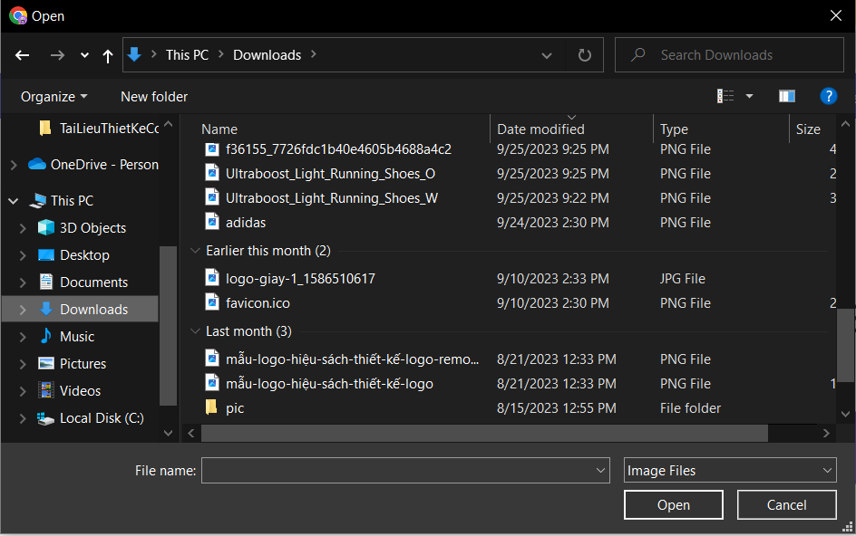

 |  |  |  | Giao diện minh hoạ

 |  |  | 3. Chọn một file ảnh mình muốn làm avatar

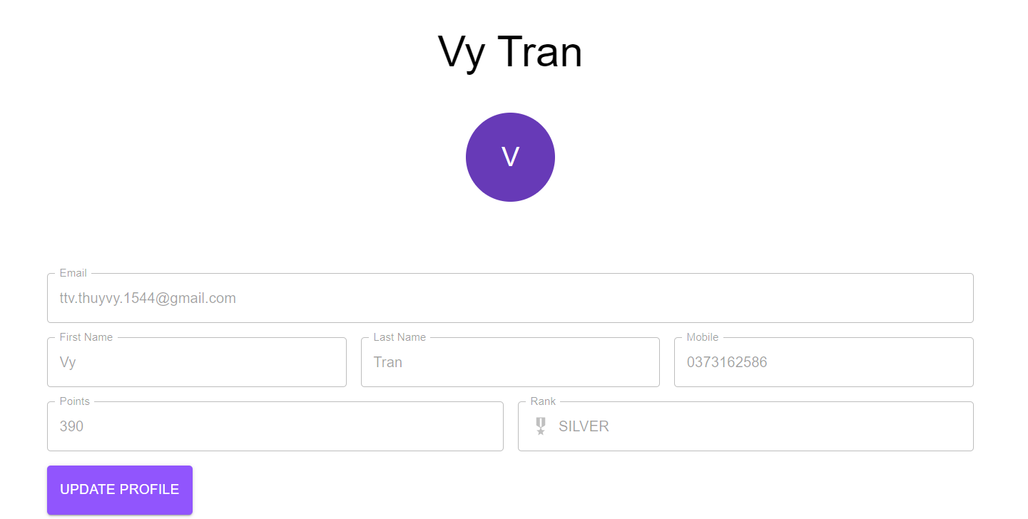
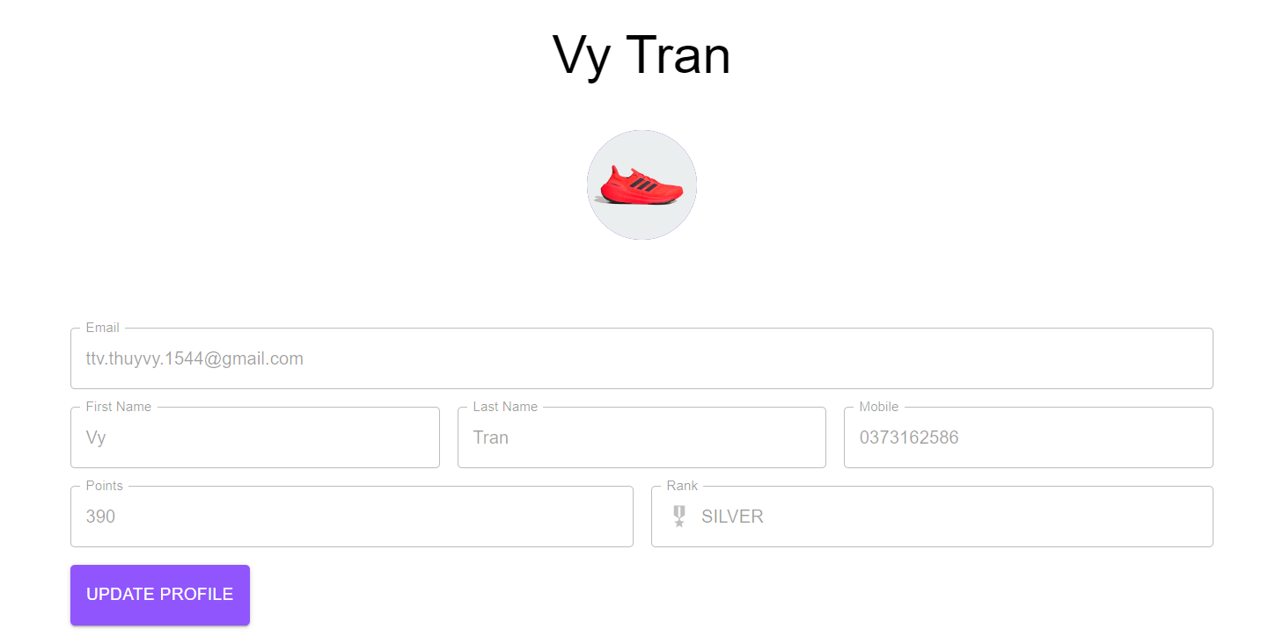

 |  |  |  |  |  |  | Giao diện minh hoạ

 |  |  | 4. Nhận kết quả trả về và hiển thị lên Avatar

Xử lý 10.3
Posts and Telecommunications Institute of Technology |  |  |  | Thiết kế | Tài liệu phát triển | Tên hệ thống |  | Website Sneakers |  | Người tạo | TT.Vy | Ngày tạo | 27/09/2023
 |  |  |  |  |  |  |  |  |  | Người cập nhật |  | Ngày cập nhật
 |  |  |  |  |  | Màn hình (ID) |  | Update_Info | Màn hình (Tên) | Cập nhật thông tin cá nhân

 | 10. Xử lý chi tiết
 |  | (3) Cập nhật họ
 |  |  | 1. Nhấn vào button Update Profile
 |  |  | 2. TextField firstName sáng lên, đưa con trỏ vào và chỉnh sửa

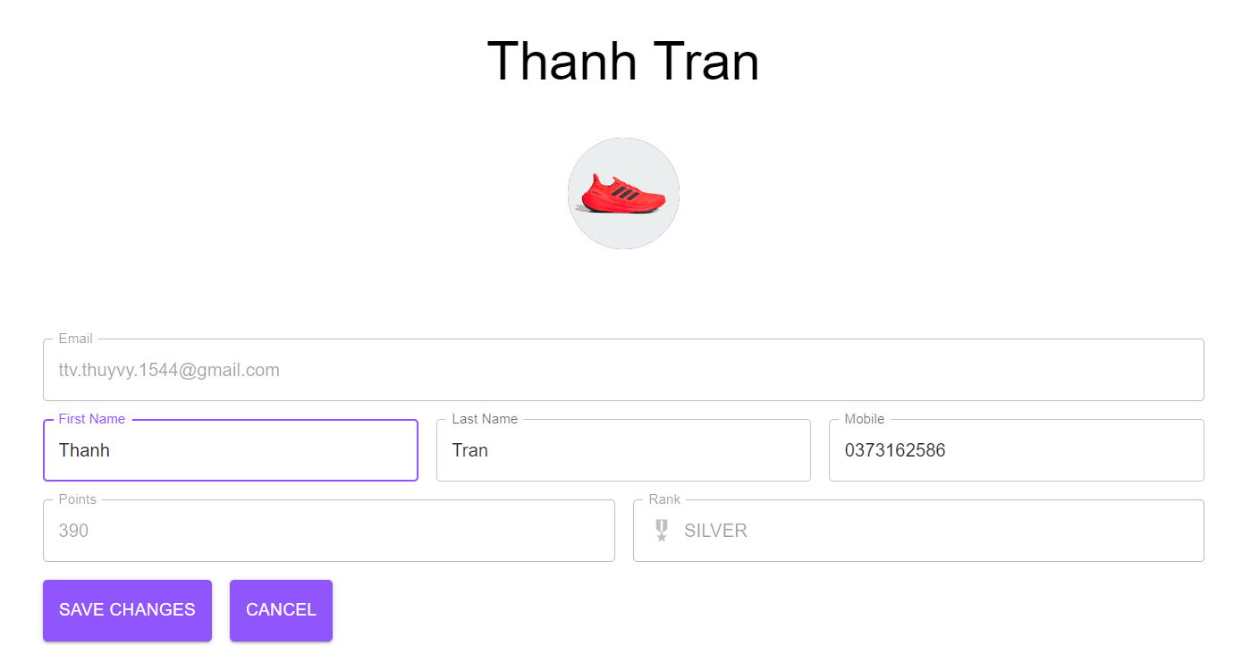

 |  |  |  |  |  | Hình minh hoạ
 |  |  | 3. Chọn button Save Changes để hoàn tất quá trình chỉnh sửa
 |  |  | hoặc không muốn chỉnh sửa thì chọn button Cancel

 |  |  | 4. Hệ thống hiển thị Snackbar thông báo Update success

 |  | (4) Cập nhật tên
 |  |  | 1. Nhấn vào button Update Profile
 |  |  | 2. TextField firstName sáng lên, đưa con trỏ vào và chỉnh sửa

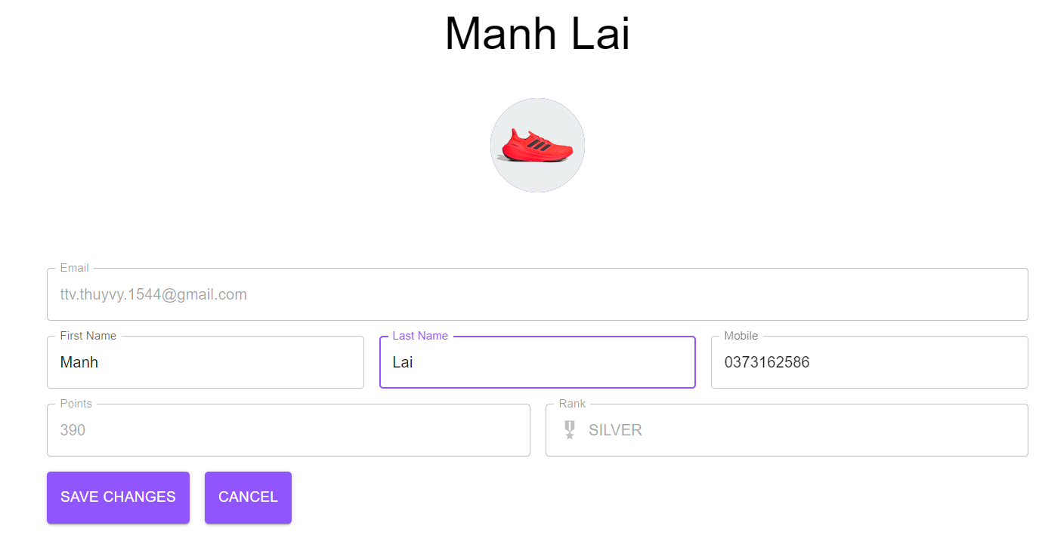

 |  |  |  |  |  |  | Giao diện minh hoạ

 |  |  | 3. Chọn button Save Changes để hoàn tất quá trình chỉnh sửa
 |  |  | hoặc không muốn chỉnh sửa thì chọn button Cancel

 |  |  | 4. Hệ thống hiển thị Snackbar thông báo Update success

Xử lý 10.4
Posts and Telecommunications Institute of Technology |  |  |  | Thiết kế | Tài liệu phát triển | Tên hệ thống | Website Sneakers |  | Người tạo | TT.Vy | Ngày tạo | 27/09/2023
 |  |  |  |  |  |  |  |  | Người cập nhật |  | Ngày cập nhật
 |  |  |  |  |  | Màn hình (ID) | Update_Info | Màn hình (Tên) | Cập nhật thông tin cá nhân

 | 10. Xử lý chi tiết
 |  | (5) Thay đổi số điện thoại
 |  |  | 1. Nhấn vào button Update Profile
 |  |  | 2. TextField firstName sáng lên, đưa con trỏ vào và chỉnh sửa

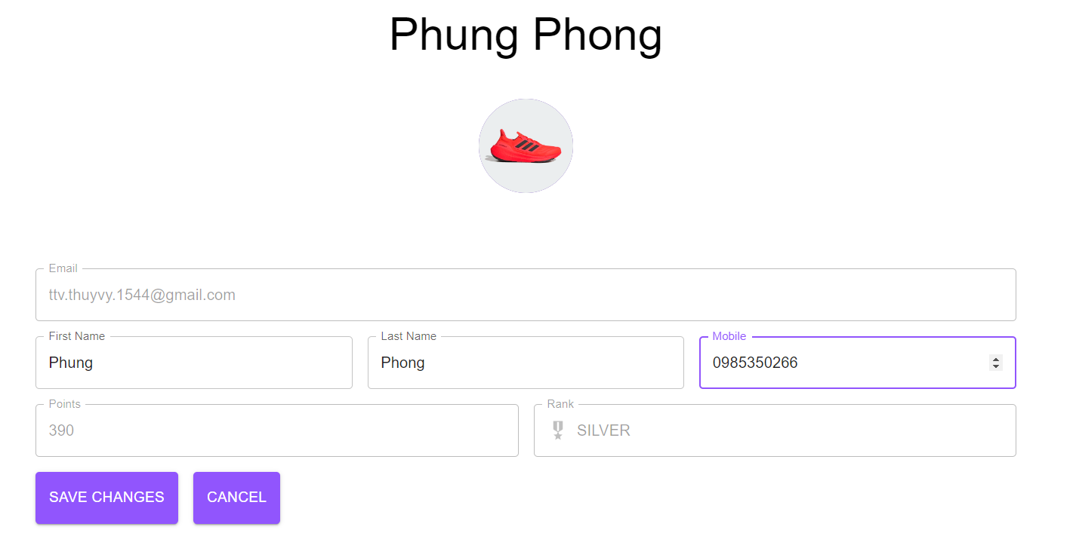

 |  |  |  |  |  | Hình minh hoạ

 |  |  | 3. Chọn button Save Changes để hoàn tất quá trình chỉnh sửa
 |  |  | hoặc không muốn chỉnh sửa thì chọn button Cancel

 |  |  | 4. Hệ thống hiển thị Snackbar thông báo Update success

